E-Rモデル エンティティ一覧
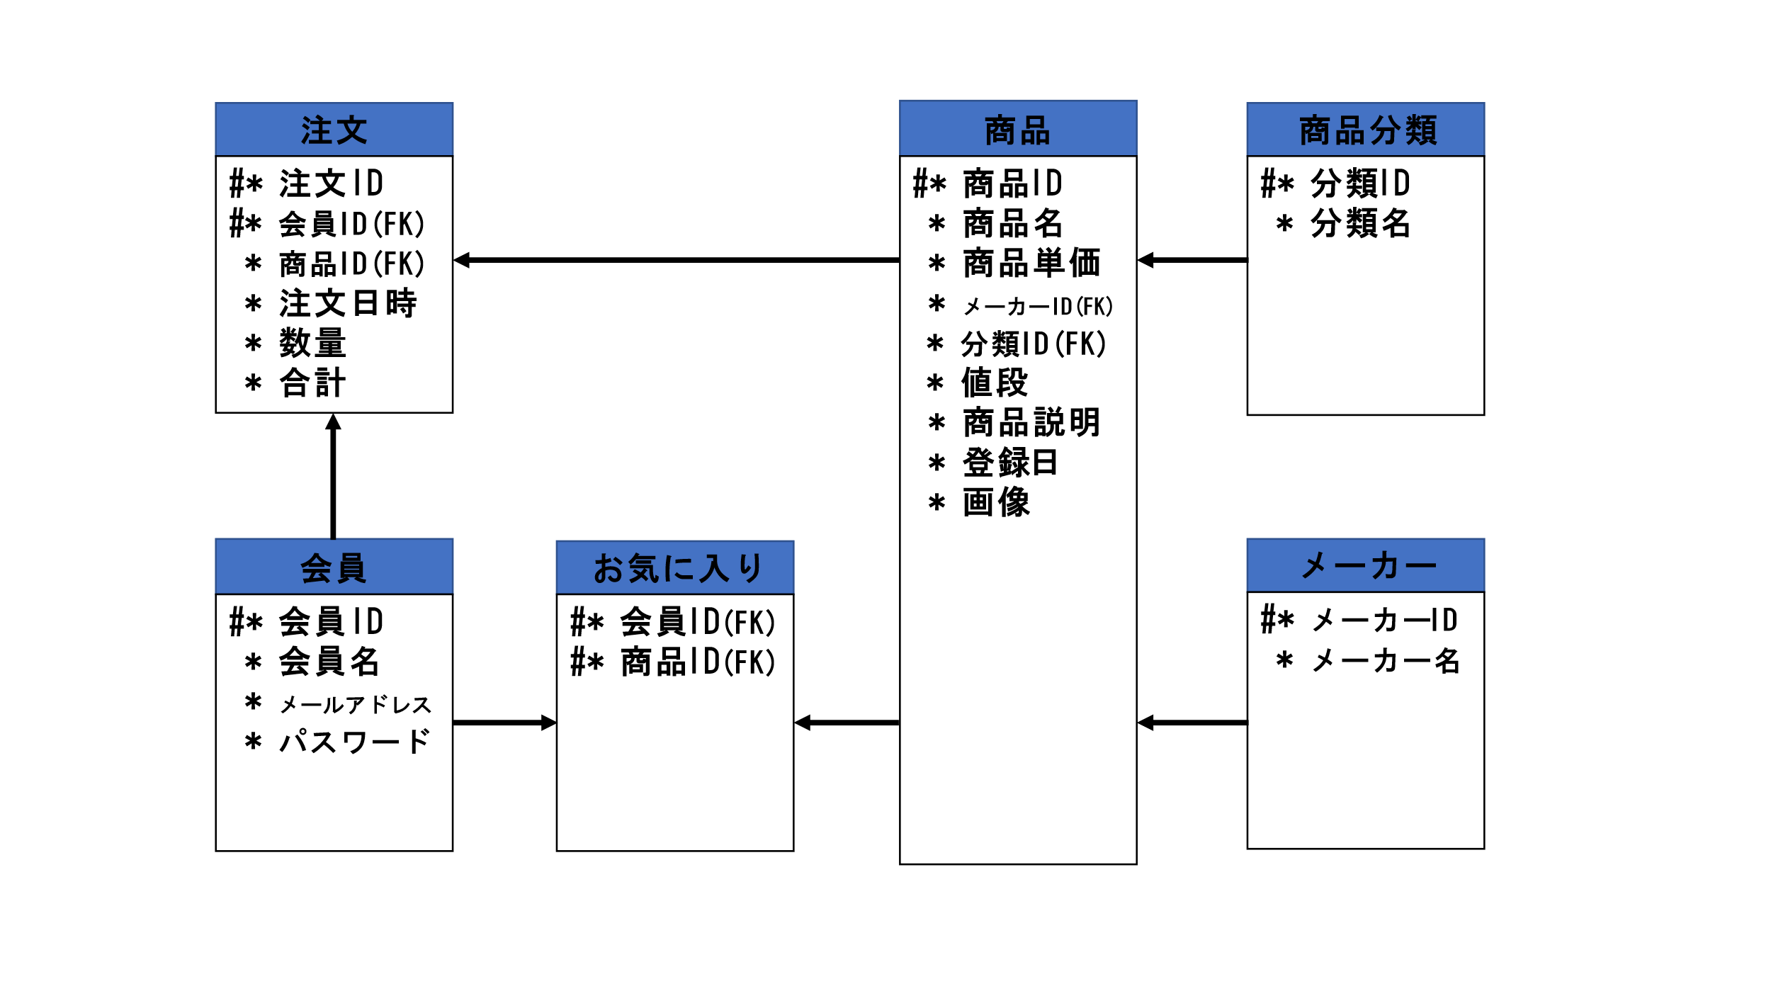
E-R図
システム名 |  | オンラインショッピングシステム |  | 作成者 | 黒岩
工程名 |  | 内部設計 |  | 作成日付 | 2022-10-17
ドキュメント名 |  | オンラインショッピングシステム データベース設計書 |  | バージョン | v1.0
E-R図ID |  | - |  | 更新者
概要 |  | オンラインショッピングシステムにおけるデータモデルを示す |  | 更新日付

エンティティ一覧
No. | 論理エンティティ名 | 物理エンティティ名 | エンティティ種別 | 定義
1 | 会員 | kaiin | マスター | 会員情報を定義
2 | 商品 | shohin | マスター | 商品情報を定義書
3 | 商品分類 | bunrui | マスター | 商品分類を定義
4 | メーカー | maker | マスター | 仕入先情報を定義
5 | 注文 | tyumon | マスター | 注文情報を定義
6 | お気に入り | okiniiri | マスター | お気に入り情報を定義

E-Rモデル図

